4. fastAPI 및 ngrok설치
Flutter + Fastapi 로 서비스 만들기 | 설치 참조 사이트
 | https://www.notion.so/modulabs/Flutter-Fastapi-fc4b27eb009841d88dd2f32691e520d0
pip install fastapi

pip install "uvicorn[standard]"

vi main.py | from fastapi import FastAPI # fastapi 클래스를 불러옵니다.
 | app = FastAPI() # FastAPI 클래스를 바탕으로 app이란 인스턴스를 만듭니다.
 | @app.get("/") # GET 메소드로 가장 루트 url로 접속할 경우
 | async def root(): # root() 함수를 실행하고
 | return {"message": "Hello World"} # Hello World란 메시지를 반환합니다.

uvicorn main:app --reload

Ngrok 로 포트포워딩
curl -s https://ngrok-agent.s3.amazonaws.com/ngrok.asc | sudo tee /etc/apt/trusted.gpg.d/ngrok.asc >/dev/null && echo "deb https://ngrok-agent.s3.amazonaws.com buster main" | sudo tee /etc/apt/sources.list.d/ngrok.list && sudo apt update && sudo apt install ngrok
$ ngrok
ngrok 회원가입 후 authtoken 추가하기 ( https://ngrok.com/) |  | https://download.ngrok.com/downloads/linux | 아래화면의 사이트정보
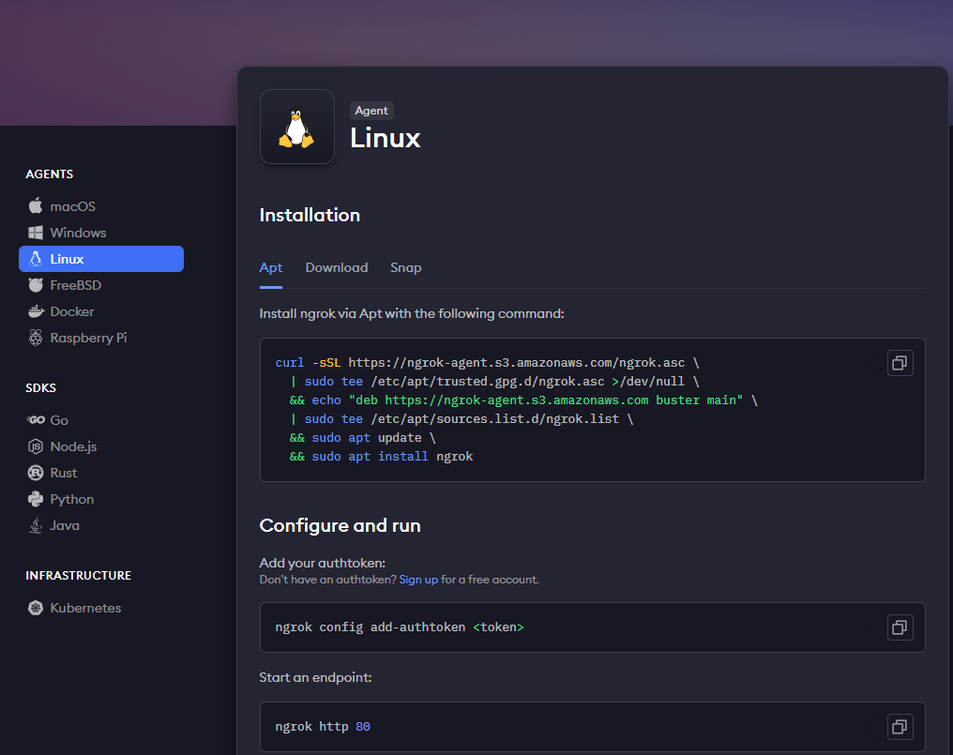
ngrok config add-authtoken $YOUR_AUTHTOKEN

$ python server_fastapi_qfit.py # 실행경로 : aiffelthon_qfit/fastAPI/app
$ ngrok http 5000

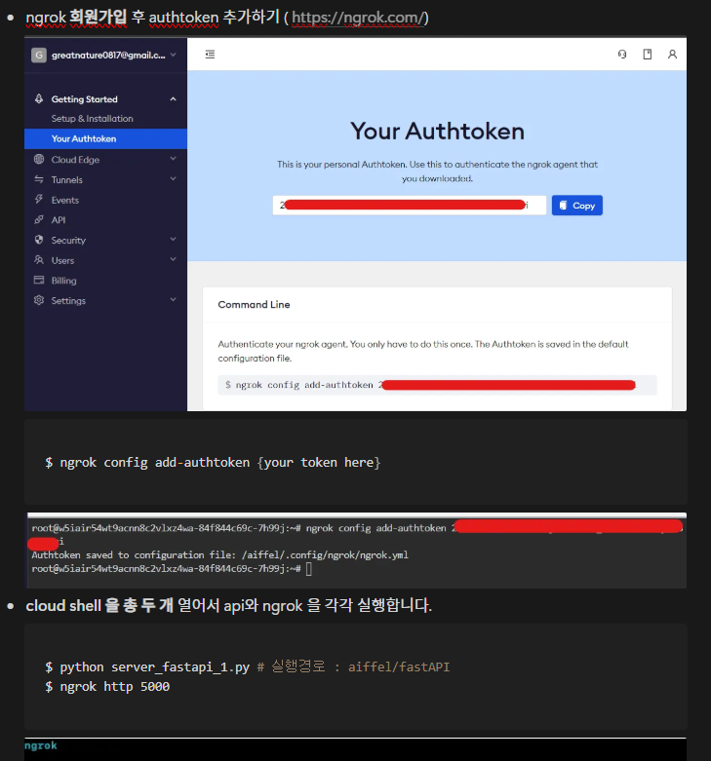

 |  |  |  | curl -sSL https://ngrok-agent.s3.amazonaws.com/ngrok.asc \
 |  |  |  | | sudo tee /etc/apt/trusted.gpg.d/ngrok.asc >/dev/null \
 |  |  |  | && echo "deb https://ngrok-agent.s3.amazonaws.com buster main" \
 |  |  |  | | sudo tee /etc/apt/sources.list.d/ngrok.list \
 |  |  |  | && sudo apt update \
 |  |  |  | && sudo apt install ngrok

 |  |  |  | ngrok config add-authtoken <token>

 |  |  |  | ngrok http 80

